Home画面
ウィンドウオープン
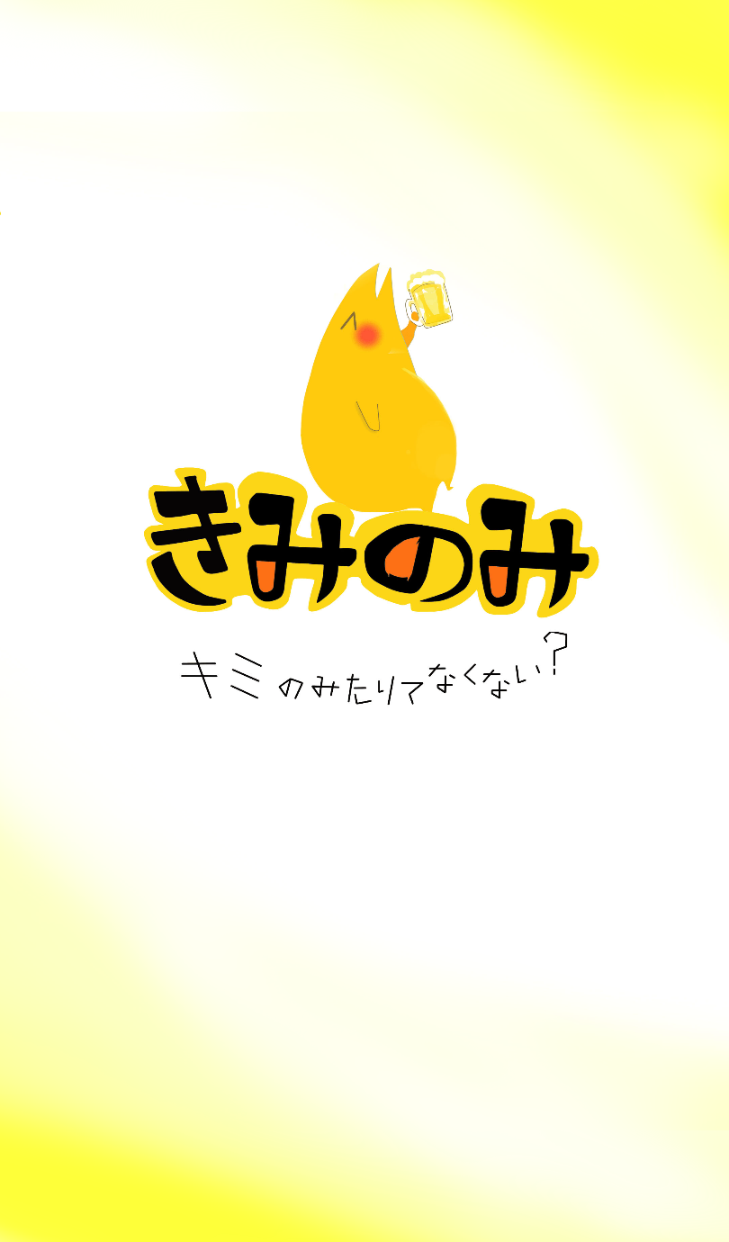
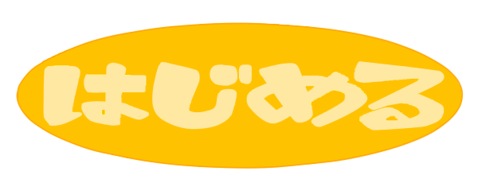
プロジェクト名 |  | きみのみ ～キミ、のみたりてなくない？～ |  | 作成日 |  | 2016-05-13 |  | 作成者 |  | 森（叡）
画面名 |  | ホーム画面 |  | 更新日 |  | 2016-08-29 |  | 更新者 |  | 小林
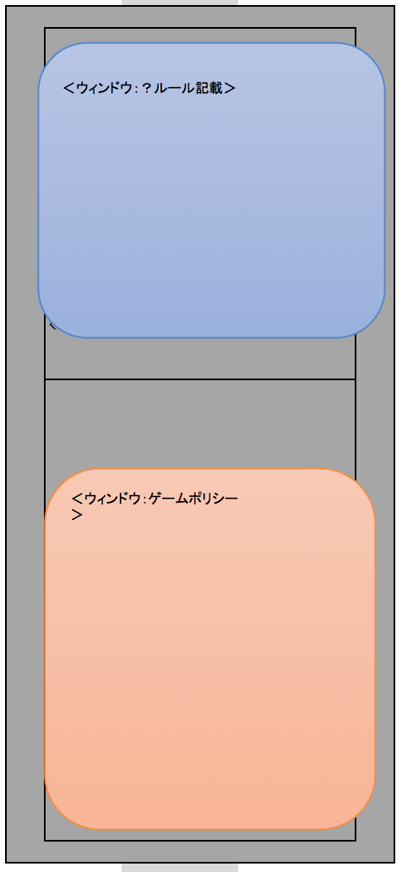
⓪
⑤
画面レイアウト
項目ID | 項目名 | 種類 | 活性/非活性 | 表示/非表示 | 初期値 | 出力仕様 | 入力制約 | 関連項目 | イベント有無
例 | ○○ラベル | TextField | 非活性 | 表示 | 「○○」 | 画像１表示 | - | - | -
0 | 背景(タイトル) | ImageView | 非活性 | 表示 | ‐ | 画像１表示
⑦
3 | タイトルラベル | Label | 非活性 | 表示 | 「きみのみ ～キミ、のみたりてなくない？～」 | 画像２表示
4 | ゲームスタートボタン | Button | 活性 | 表示 | 「はじめる」 | 画像３表示
5 | ルールボタン | Button | 活性 | 表示 | 「?」 | 画像４表示
6 | ゲームポリシーボタン | Button | 活性 | 表示 | 「OPLANロゴ」 | 画像５表示
7 | インフォメーションバナー(ルール) | TextField | 非活性 | 非表示 | 「」
8 | インフォメーションバナー(ゲームポリシー) | TextField | 非活性 | 非表示 | 「」
9 | ルールバツボタン | Button | 活性 | 非表示 | ‐ | 画像６表示
10 | ゲームポリシーバツボタン | Button | 活性 | 非表示 | ‐ | 画像７表示

③

④

⑧

⑥

画面項目詳細
No. | 項目ID | 項目名 | イベント
1 | 例 | ○○ラベル | 1．タップ時処理
 |  |  | ○○をする
1 | 4 | ゲームスタートボタン | 1．タップ時処理 GAME画面に遷移する。
2 | 5 | ルールボタン | １．タップ時処理 インフォメーションバナー（ルール）を表示する。
3 | 6 | ゲームポリシーボタン | １．タップ時処理 インフォメーションバナー（ゲームポリシー）を表示する。
4 | 7 | インフォメーションバナー(ルール) | １．タップ時処理 インフォメーションバナー（ルール）を非表示にする。
5 | 8 | インフォメーションバナー(ゲームポリシー) | １．タップ時処理 インフォメーションバナー（ゲームポリシー）を非表示にする。

メッセージ定義

共通イベント

